Estadísticas
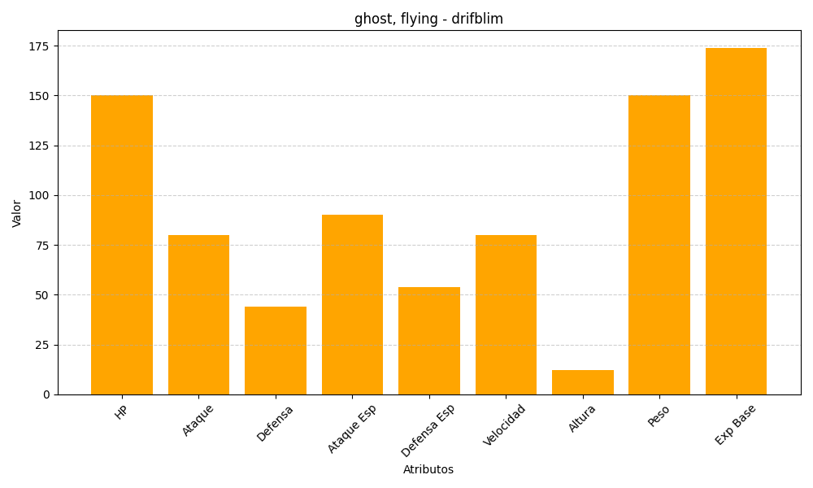
ID | Nombre | Tipo | HP | Ataque | Defensa | Ataque Especial | Defensa Especial | Velocidad | Altura | Peso | Experiencia Base
426 | drifblim | ghost, flying | 150 | 80 | 44 | 90 | 54 | 80 | 12 | 150 | 174

